Вывески
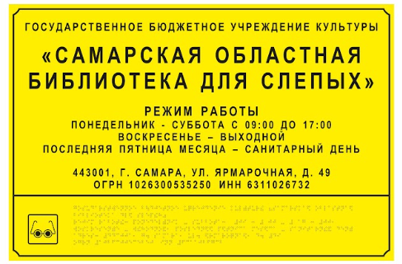
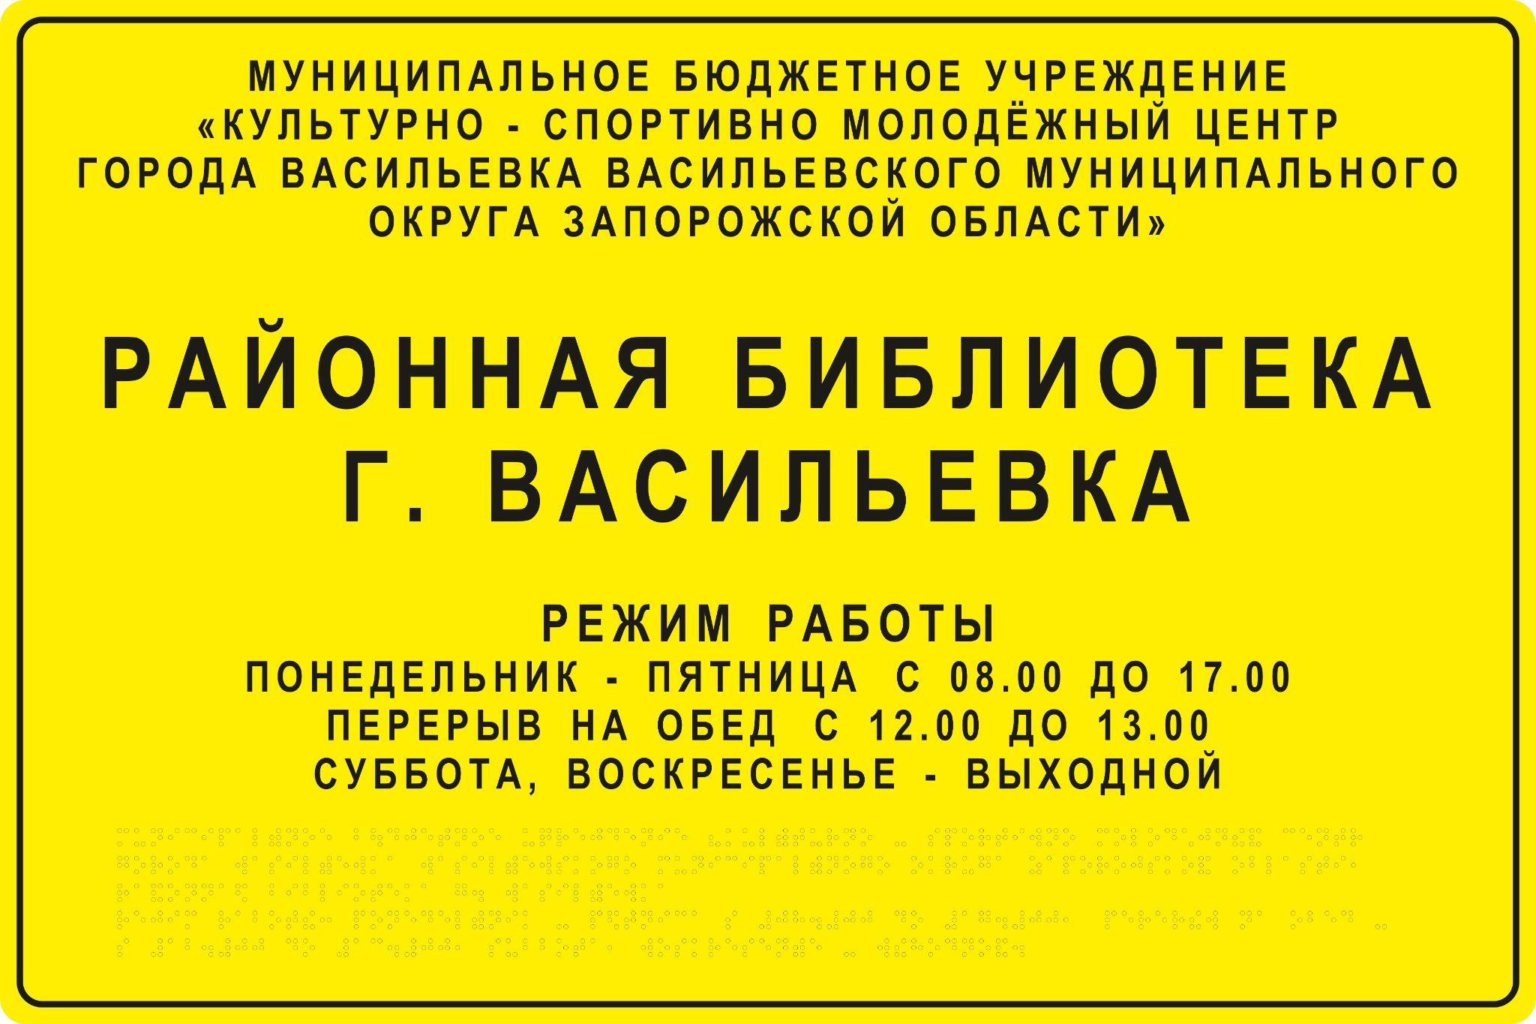
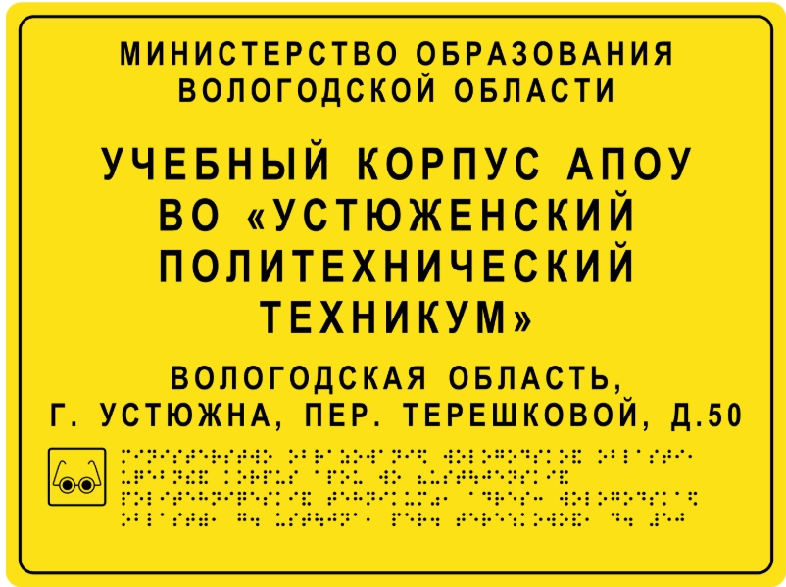
 | Уважаемый заказчик!
 | Пожалуйста, ВНИМАТЕЛЬНО заполните бланк для разработки макета вашей вывески. Проверьте каждую букву и каждую запятую! После заполнения всех необходимых листов бланка сохраните файл и направьте его вашему персональному менеджеру отдела сервиса, в ответ на его письмо.
 | Размеры заказанной вами продукции указаны в счете/КП/договоре.
 | Обычно на вывеске размещают: - Полное наименование организации - Режим работы - Адрес + все это дублируется шрифтом Брайля Строгих требований к наличию той или иной информации на вывеске нет. Примеры готовых вывесок ниже.
 | ВНИМАНИЕ! На вывеске размером 300х400 помещается ограниченное кол-во информации: краткое наименование+режим работы+шрифт Брайля или краткое наименование+адрес+шрифт Брайля.
 | Если этого не достаточно, вам необходимо связаться с менеджером и выбрать другой размер вывески.

 | Бланк заполнения
 |  |  | Данная информация будет напечатана на вывеске
№ | Наименование продукции | Укажите размер вывески в мм | Впишите ПОЛНОЕ наименование организации - для указания на вывеске | Впишите АКТУАЛЬНЫЙ режим работы вашей огранизации - для указания на вывеске. Если режим работы вам не нужен на вывеске, напишите НЕТ | Укажите адрес, который необходимо указать на вывеске. Если адрес не нужен, напишите НЕТ | Доп. информация, которую вы хотите указать на вывеске. Если ничего дополнительно указывать на вывеске не надо, напишите НЕТ | Добавить горизонтальную полоску-разделитель между текстом и шрифтом Брайля? (см пример ниже) ДА / НЕТ | Добавить симфол "очки" рядом со шрифтом Брайля? (см пример ниже) ДА / НЕТ
1 | Вывеска
2 | Если в вашем заказе есть еще вывески - добавьте их сюда
3 | Если в вашем заказе есть еще вывески - добавьте их сюда

 | Пример заполнения шаблона для разработки макета вывески
№ | Наименование продукции | Укажите размер вывески в мм | Впишите ПОЛНОЕ наименование организации - для указания на вывеске | Впишите АКТУАЛЬНЫЙ режим работы вашей огранизации - для указания на вывеске. Если режим работы вам не нужен на вывеске, напишите НЕТ | Укажите адрес, который необходимо указать на вывеске. Если адрес не нужен, напишите НЕТ | Доп. информация, которую вы хотите указать на вывеске | Добавить горизонтальную полоску-разделитель между текстом и шрифтом Брайля? (см пример ниже) ДА / НЕТ | Добавить симфол "очки" рядом со шрифтом Брайля? (см пример ниже) ДА / НЕТ
1 | Вывеска | 400х600 | Муниципальное бюджетное учреждение культуры «Культурно-досуговый центр» города Сертолово | Понедельник-пятница с 08.00 до 17.00; Перерыв на обед с 12.00 до 13.00; Суббота, воскресенье - выходные дни | 188650, Ленинградская область, Всеволожский район, г. Сертолово, мкр. Сертолово-1, ул. Молодцова, д. 7, корп. 2. | НЕТ | ДА | ДА

 | Обратите внимание на примеры готовых вывесок ниже. Согласно действующим стандартам, шрифт Брайля будет напечатан В ЦВЕТ ОСНОВЫ таблички, т.е. если табличка желтая - то шрифт Брайля будет желтым (будет подобран максимально близкий оттенок к цвету материала основы таблички).

Таблички кабинетные
Уважаемый заказчик!
Пожалуйста, ВНИМАТЕЛЬНО заполните бланк для разработки макета кабинетных табличек. Проверьте каждую букву и каждую запятую! Проверьте, что вы дали данные на КАЖДУЮ кабинетную табличку. После заполнения всех необходимых листов бланка сохраните файл и направьте его вашему персональному менеджеру отдела сервиса, в ответ на его письмо.
Размеры заказанной вами продукции указаны в счете/КП/договоре.
Обычно на кабинетной табличке размещают: - Название кабинета - Номер (если есть) + все это дублируется шрифтом Брайля Примеры табличек ниже.

Бланк для заполнения |  |  |  |  |  | Пример заполнения шаблона
№ |  |  | Информация для размещения на табличках |  |  |  |  |  | Информация для размещения на табличках
№ | Укажите размер таблички в мм (100х300, 150х300, 150х400мм и тд) | Кол-во экземпляров табличек в данном размере и с данной надписью | Напишите название кабинета или помещения, на котором будет размещаться данная табличка | Напишите номер кабинета. Если номер указывать не надо, напишите НЕТ. Слово "нет" напечатано не будет. |  | № | Укажите размер таблички | Кол-во экземпляров табличек в данном размере и с данной надписью | Напишите название кабинета или помещения, на котором будет размещаться данная табличка | Напишите номер кабинета. Если номер указывать не надо, напишите НЕТ. Слово "нет" напечатано не будет.
1 |  |  |  |  |  | 1 | 150х300 | 2 | Массажный кабинет | НЕТ
2 |  |  |  |  |  | 2 | 150х300 | 1 | Мастерская по деревообработке | 11
3
4
5 |  |  |  |  |  |  | Внимание: Брайль будет напечатан В ЦВЕТ ОСНОВЫ, т.е. цвет будет подобран максимально близкий к цвету материала основы таблички. Примеры внешнего вида табличек:
6
7
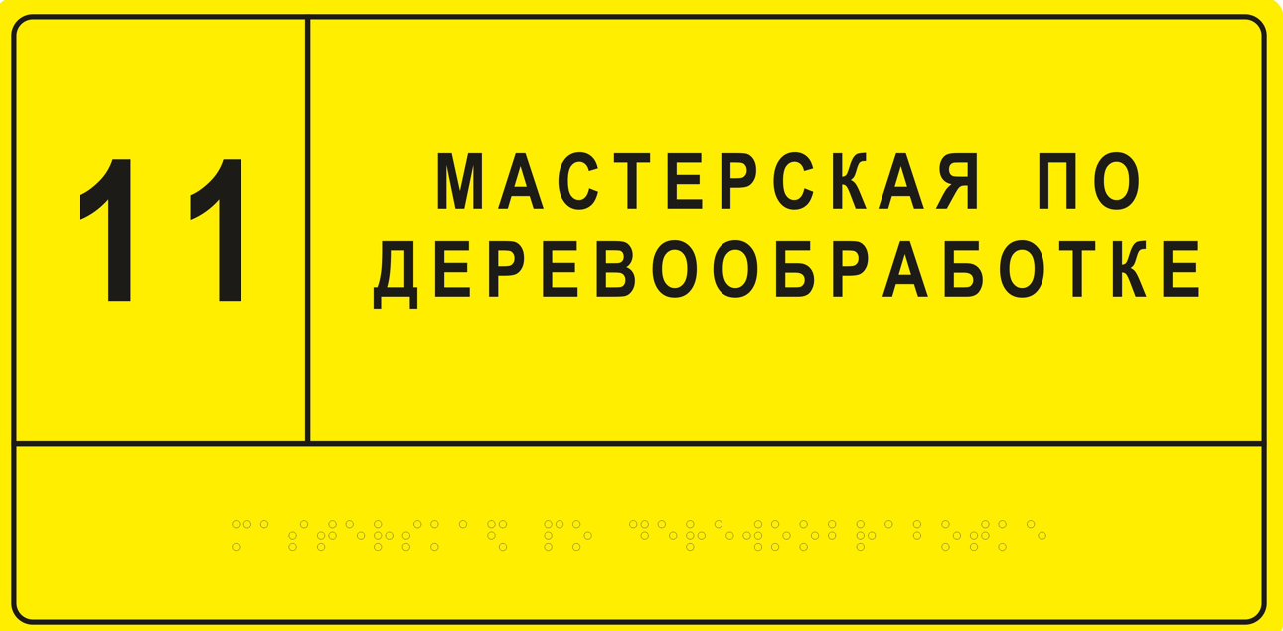
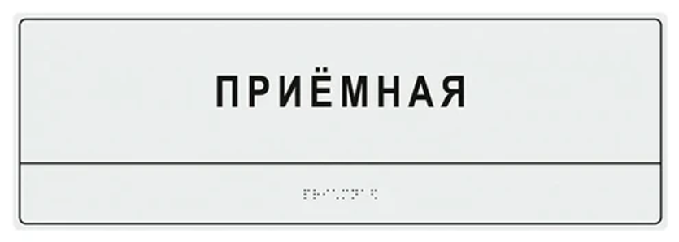
8
 | Если в вашем счете есть еще таблички - добавьте их сюда

 |  | *общее кол-во экземпляров должно сопадать с общим кол-вом кабинетных табличек в счете |  |  | 

Мнемосхема этажа
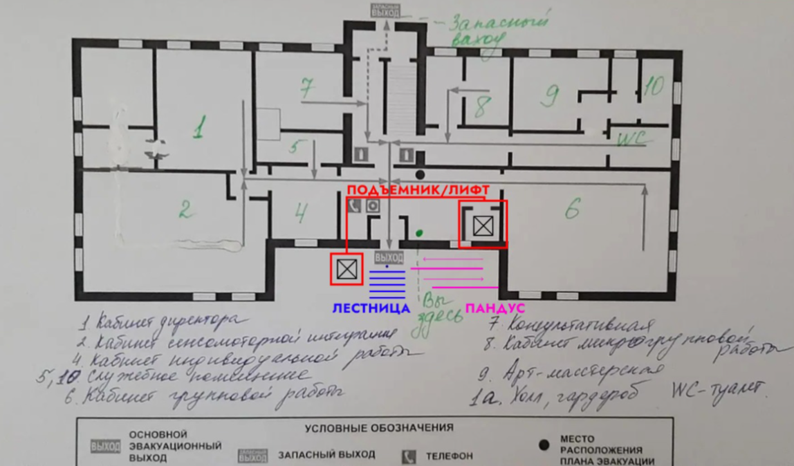
Уважаемый заказчик! Внимание, прочтите, пожалуйста, нормативные правила оформления мнемосхем: Тактильная мнемосхема для МГН - это тактильный план пространства с выделением САМЫХ ЗНАЧИМЫХ для незрячего посетителя мест. Требования к оформлению (цветовые решения, кол-во выносок и т.д.) мнемосхем СТРОГО регламентированы ГОСТ. В связи с этим: на мнемосхеме может быть отображено СТРОГО ОГРАНИЧЕННОЕ количество выносок с подписями. Просим Вас: старайтесь выделять только самые значимые пространства, чтобы не создавать "информационный шум" для незрячего. Если дизайнер поймет, что предел по количеству выносок и подписей превышен, она предложит вам сокращенный вариант.
Как заполнить форму и предоставить данные для мнемосхемы:

Бланк для заполнения |  |  |  | ПРИМЕР заполнения
Впишите название мнемосхемы (обычно это краткое наименование Вашей организации). Данное название будет напечатано на мнемосхеме! | Укажите размер мнемосхемы (как в счете) | Укажите кол-во мнемосхем с этим названием |  | Впишите название мнемосхемы (обычно это краткое наименование Вашей организации). Данное название будет напечатано на мнемосхеме! | Укажите размер мнемосхемы (как в счете) | Укажите кол-во мнемосхем с этим названием

Если у вас в заказе есть еще одна мнемосхема этажа впишите ее название сюда |  |  |  | Если у вас в заказе есть еще одна мнемосхема помещения впишите ее название сюда

1. Впишите название, размер и кол-во мнемосхем, бланк выше, пример прилагаем. 2. Найдите и распечатайте актуальный план эвакуации / ПЛАН БТИ (он есть в любой организации) 3. Убедитесь в его актуальности (данные помещения реально существуют, у них именно такая функция, что эвакуационные выходы, двери и лестницы находятся именно там, где и нарисовано на плане). Иначе мнемосхема будет не актуальная и бесполезная и даже опасная для незрячего. 4. Прям на распечатке внесите исправления если нужно. 5. Отметьте на распечатанном плане крестиком место, где будет расположена тактильная мнемосхема, которую мы с вами делаем. По нормативам она должна висеть внутри в холле, в пределах 4х метров от входа. 6. Пронумеруйте НЕ БОЛЕЕ 10 ЗНАЧИМЫХ и реально посещаемых МГН помещений на плане, подпишите разборчиво прямо на плане их названия. Пример: (1 - гардероб, 2 - кабинет для приема МГН, 3 - администрация ...) 7. Не нумеруя отметьте значком WC ДОСТУПНЫЙ санузел на плане (если он есть) 8. Не нумеруя отметьте значком + медкабинет на плане (если он есть) 9. Не нумеруя отметьте значком П пожаробезопасную зону (если она у вас есть) 10. Не нумеруя подпишите где находится ЛИФТ (если он у вас есть) 11. Отметьте стрелочкой дверь, через которую осуществляется вход в здание ВСЕ, вы молодец! 12. Сфотографруйте план с подписями и направьте нам вместе с этим бланком 13. После заполнения всех необходимых листов бланка сохраните файл и вместе с планом направьте его вашему персональному менеджеру отдела сервиса, в ответ на его письмо. |  |  | 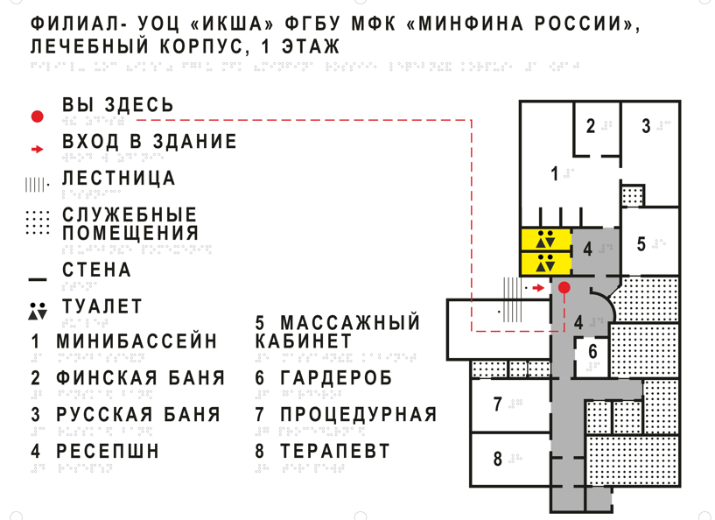

Пример того, что мы ожидаем:

Мнемосхема санузла
Уважаемый заказчик! Внимание, прочтите пожалуйста нормативные правила: Тактильная мнемосхема санузла для МГН - это по своей сути тактильный план пространства санузла с выделением САМЫХ ЗНАЧИМЫХ для незрячего посетителя элементов. Требования к оформлению (цветовые решения, кол-во выносок и т.д.) мнемосхем СТРОГО регламентированы ГОСТ. В связи с этим: на мнемосхеме может быть отображено СТРОГО ОГРАНИЧЕННОЕ количество выносок с подписями.
Как заполнить форму и предоставить данные для мнемосхемы:

Бланк для заполнения |  |  | ПРИМЕР заполнения
Впишите название мнемосхемы (обычно это так и звучит "Санузел для МГН"). Данное название будет напечатано на мнемосхеме! | Укажите размер мнемосхемы (как в счете) | Укажите кол-во мнемосхем с этим названием | Впишите название мнемосхемы (обычно это так и звучит "Санузел для МГН"). Данное название будет напечатано на мнемосхеме! | Укажите размер мнемосхемы (как в счете) | Укажите кол-во мнемосхем с этим названием

Если у вас в заказе есть еще одна мнемосхема санузла впишите ее название сюда |  |  | Если у вас в заказе есть еще одна мнемосхема санузла впишите ее название сюда

1. Впишите название, размер и кол-во мнемосхем в красный бланк выше, пример прилагаем (зеленым выделен пример зполнения). 2. Сделайте фото реального помещения санузла. Если фото нет и сделать реальное фото санузла с оборудованием нет возможности - найдите актуальный проект/схему санузла. 3. Отметьте на проекте (если это на проекте НЕ очевидно): - унитаз - раковину - систему вызова - поручни - крючки для тростей / вещей / костылей - сушку для рук - дверь ВСЕ, вы молодец! 4. Сфотографруйте план с подписями и направьте нам вместе с этим бланком. 5. После заполнения всех необходимых листов бланка сохраните файл и вместе с планом направьте вашему персональному менеджеру отдела сервиса, в ответ на его письмо. |  |  | 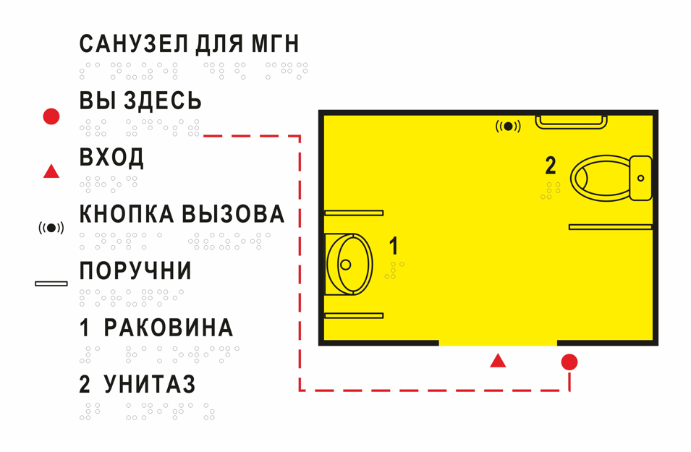

Мнемосхема территории
Уважаемый заказчик! Внимание, прочтите пожалуйста нормативные правила: Тактильная мнемосхема для МГН - это по своей сути тактильный план территории с выделением САМЫХ ЗНАЧИМЫХ для незрячего посетителя зон. Требования к оформлению (цветовые решения, кол-во выносок и т.д.) мнемосхем СТРОГО регламентированы ГОСТ. В связи с этим: на мнемосхеме может быть отображено СТРОГО ОГРАНИЧЕННОЕ количество выносок с подписями. Старайтесь выделять только самые значимые пространства, чтобы не создавать "информационный шум" для незрячего. Если дизайнер поймет, что предел по выноскам превышен, она предложит вам сокращенный вариант.
Как заполнить форму и предоставить данные для мнемосхемы:

Бланк для заполнения |  |  | ПРИМЕР заполнения
Впишите название мнемосхемы (обычно это название зоны и краткое наименование Вашей организации). Данное название будет напечатано на мнемосхеме! | Укажите размер мнемосхемы (как в счете) | Укажите кол-во мнемосхем с этим названием | Впишите название мнемосхемы (обычно это краткое наименование Вашей организации). Данное название будет напечатано на мнемосхеме! | Укажите размер мнемосхемы (как в счете) | Укажите кол-во мнемосхем с этим названием
 |  |  | Федеральное государственное бюджетное учреждение «Центральный военно-патриотический парк культуры и отдыха Вооружённых Сил Российской Федерации „Патриот“»
Если у вас в заказе есть еще одна мнемосхема этажа впишите ее название сюда

1. Впишите название, размер и кол-во мнемосхем в бланк выше, пример прилагаем. 2. Найдите и распечатайте актуальный план территории. 3. Убедитесь в его актуальности (данные объекты реально существуют, у них именно такая функция, дорожки / лестницы / калитки находятся именно там, где и нарисовано на плане). Иначе мнемосхема будет не актуальная, бесполезная и даже опасная для незрячего. 4. Прямо на распечатке внесите исправления, если нужно. 5. Отметьте на распечатанном плане кружочком О место, где будет расположена тактильная мнемосхема, которую мы с вами делаем. Обычно она располагается перед входом (или сразу после входа) на территорию. 6. Заштрихуйте/обведите цветом важные зоны: водоемы, дорожки, поляны, лесные и другие зоны в зависимости оттипа вашего пространства. 7. Отметьте стрелочкой основной доступный вход (или если их несколько - то несколько) 8. Отметьте значком WC ДОСТУПНЫЙ санузел на плане (если он есть) 9. Отметьте и подпишите где находятся КАССЫ (если они есть), КАФЕ, ПРОКАТ и другие значимые для вашего типа территории строения, но не более 10 ВСЕ, вы молодец! 10. Сфотографруйте план с подписями и направьте нам вместе с этим бланком 11. После заполнения всех необходимых листов бланка сохраните файл и вместе с планом направьте вашему персональному менеджеру отдела сервиса, в ответ на его письмо. |  |  | 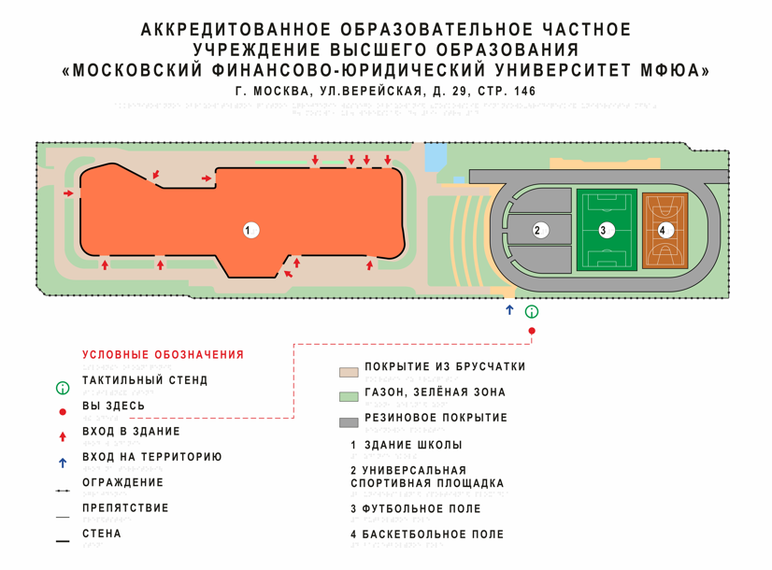

Номера этажей
Табличка тактильный номер этажа

Как заполнить бланк?
1. Уважаемые заказчики, заполняете эту вкладку, если в вашем счете НЕ указано каких номеров этажей сколько. Почему так произошло? Вероятно, на момент подготовки счета от вас этой информации не поступало. 2. В красный бланк ниже просим вписать точное кол-во табличек номеров каждого этажа, пример ниже выделен зеленым. 3. После заполнения всех необходимых листов бланка сохраните файл и направьте вашему персональному менеджеру отдела сервиса, в ответ на его письмо.
Внешний вид таблички: Согласно нормативам ТАКТИЛЬНАЯ пиктограмма номер этажа размещается на боковых откосах лифта. Правильный размер: 80мм х 80мм, цифра тактильная, под цифрой - значение цифры шрифтом Брайля. Слово "этаж" писать не обязательно. Рамка не желательна. Ниже - ПРАВИЛЬНЫЙ внешний вид тактильной таблички. Компания Доступная страна делает тактильные номера этажей только в таком исполнении.

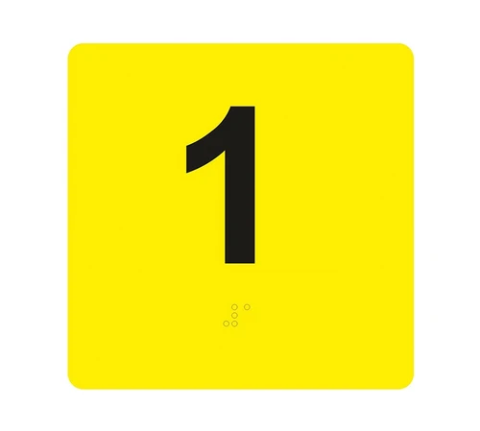
Бланк заполнения |  | Пример заполнения
Номер этажа указанный на табличке | Впишите кол-во экземпляров табличек с данной цифрой | Номер этажа указанный на табличке | Впишите кол-во экземпляров табличек с данной цифрой
1 |  | 1 | 2
2 |  | 2 | 2
3 |  | 3 | 2
4 |  | 4 | 2
5 |  | 5 | 2
 |  | 6 | 2
 |  | ...

